Эксперимент
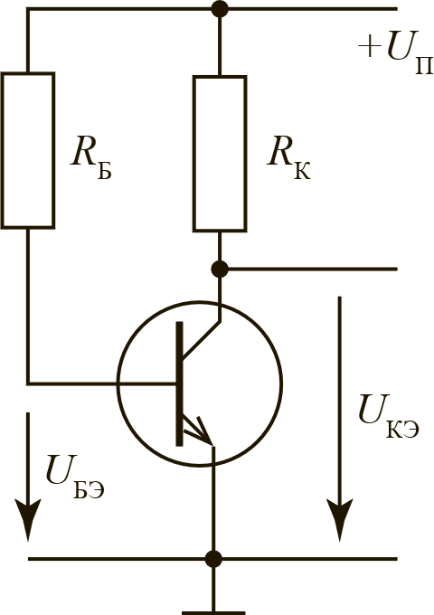
Эксперимент 1
Полученные значения |  |  | Параметры установки |  |  | Результаты
Uбэ | 0.66 | В | Rб | 620 | кОм | Ток РК | 0.002
Uкэ | 5.2 | В | Uп | 10 | В | Ток базы | 1.5064516129E-05
Iк | 2 | мА | Rк | 2.4 | кОм | h21e | 133

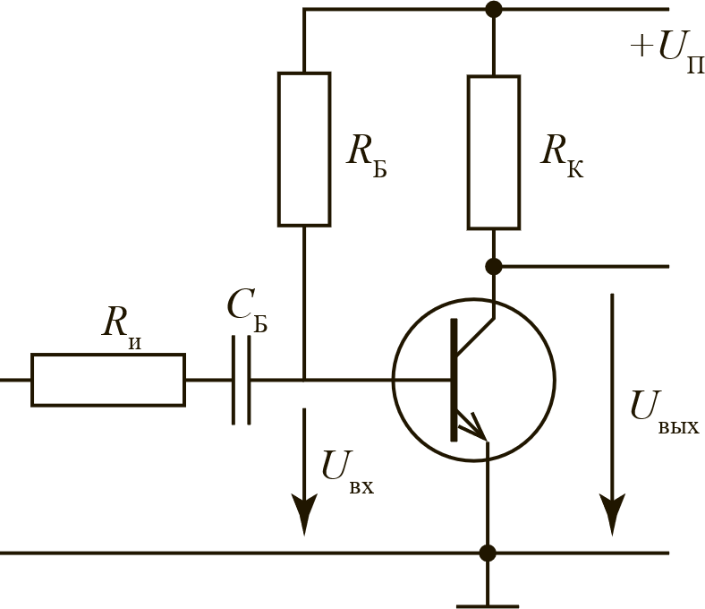
Эксперимент 2а |  |  |  |  |  |  |  |  | Теория 2а
Полученные значения |  |  | Параметры установки |  |  | Результаты |  |  | Полученные значения |  | Параметры установки |  | Результаты
Uк | 3.5 | В | Eвх | 50 | мВ | Ku | 152 |  | Uвых | 2000 | Ri, kOm | 2.4 | Ku | 130
Uб | 23 | мВ | Rб | 620 | кОм | Ke | 70 |  | Uвх | 15.38461538 | Rb | 470 | Kе | 60
fн | 76 | Гц |  |  |  | Rвх | 2 | кОм | fн | 72 | Rk | 2.4 | Rвх | 2
fв | 180 | кГц |  |  |  |  |  |  | fв | 205000 | U, В | 10
Uвых макс | 4.5 | В

Эксперимент 2б |  |  |  |  |  |  |  |  | Теория 2б
Полученные значения |  |  | Параметры установки |  |  | Результаты |  |  | Полученные значения |  | Параметры установки |  | Результаты
Uк | 5.8 | В | Eвх | 50 | мВ | Ku | 166 |  | Uвых | 1330 | Rb | 940 | Ku | 60
Uб | 35 | мВ | Rб | 1240 | кОм | Ke | 116 |  | Uвх | 22.16666667 |  |  | Kе | 38
fн | 76 | Гц |  |  |  | Rвх | 6 | кОм | fн | 50 |  |  | Rвх | 4
fв | 180 | кГц |  |  |  |  |  |  | fв | 300000
Uвых макс | 4.5 | В

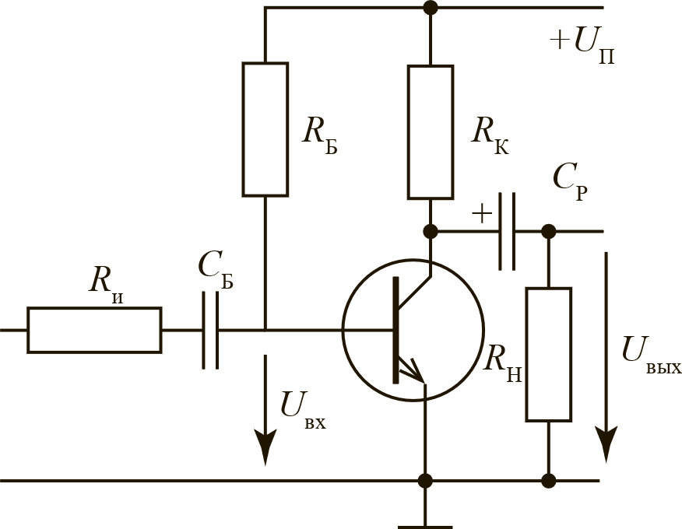
Эксперимент 3 |  |  |  |  |  |  |  |  | Теория 3
Полученные значения |  |  | Параметры установки |  |  | Результаты |  |  | Полученные значения |  | Параметры установки |  | Результаты
Uк | 3 | В | Eвх | 50 | мВ | Ku | 87.0 |  | Uвых | 1125 | Cн, мкф | 1 | Ku | 67
Uб | 34.5 | мВ | Rб | 620 | кОм | Ke | 60.0 |  | Uвх | 16.79104478 | Rн | 2.4 | Kе | 31
fн | 85 | Гц | Rи | 2.4 | кОм | Rвх | 5.3 | кОм | fн | 30 |  |  | Rвх | 2
fв | 270 | кГц | Cp | 105 | мкФ |  |  |  | fв | 335000
Uвых макс | 1650 | мВ | Cэ | 0.474 | мкФ
 |  |  | 24.85

